Дэшборд
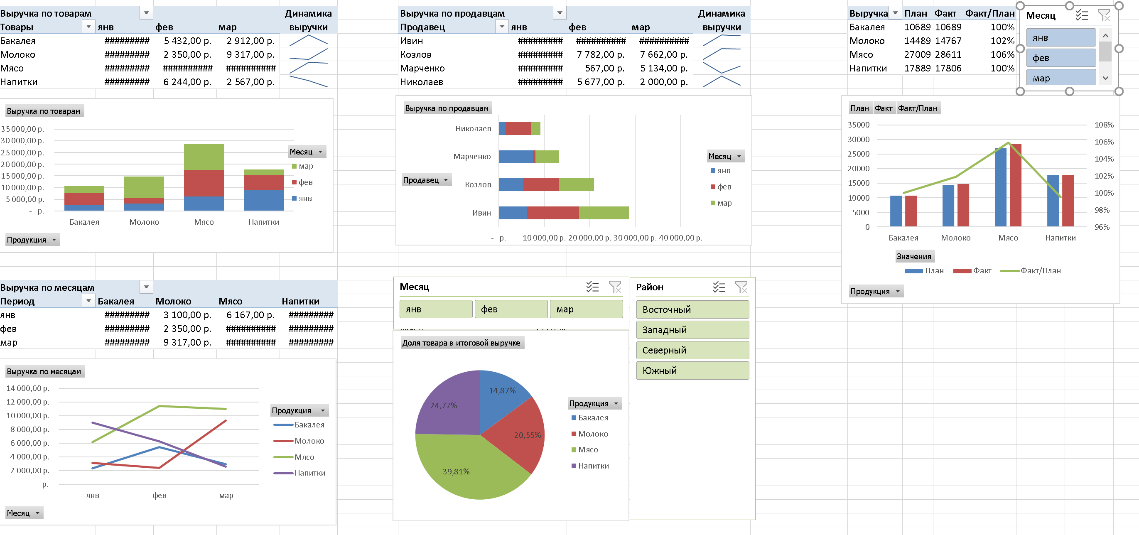
Выручка по товарам | Месяц |  |  | Динамика | Выручка по продавцам | Месяц |  |  | Динамика | Выручка | План | Факт | Факт/план_1
Продукция | янв | фев | мар | выручки | Продавец | янв | фев | мар | выручки | Бакалея | 10689 | 10689 | 100%
Бакалея | 2345 | 5432 | 2912 |  | Ивин | 6167 | 11444 | 11000 |  | Молоко | 14489 | 14767 | 102%
Молоко | 3100 | 2350 | 9317 |  | Козлов | 5445 | 7782 | 7662 |  | Мясо | 27009 | 28611 | 106%
Мясо | 6167 | 11444 | 11000 |  | Марченко | 7525 | 567 | 5134 |  | Напитки | 17889 | 17806 | 100%
Напитки | 8995 | 6244 | 2567 |  | Николаев | 1470 | 5677 | 2000

Выручка по месяцам | Продукция
Период | Бакалея | Молоко | Напитки
янв | 2345 | 3100 | 8995
фев | 5432 | 2350 | 6244
мар | 2912 | 9317 | 2567

 |  |  |  |  |  |  |  | Названия строк | Доля товара в итоговой выручке
 |  |  |  |  |  |  |  | Бакалея | 10689
 |  |  |  |  |  |  |  | Молоко | 14767
 |  |  |  |  |  |  |  | Мясо | 28611
 |  |  |  |  |  |  |  | Напитки | 17806
 |  |  |  |  |  |  |  | Общий итог | 71873

